Evidências
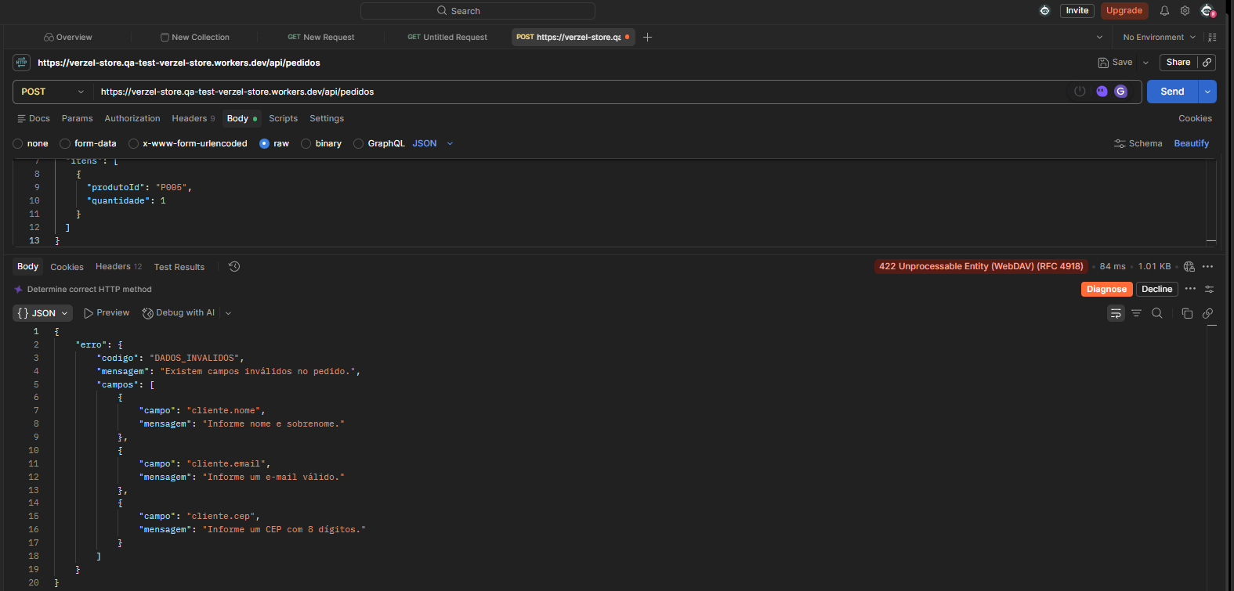
EVIDÊNCIAS VISUAIS DA EXECUÇÃO
Foram incorporadas 39 evidências visuais nesta aba, relacionadas aos 48 cenários executados.
Os prints são associados aos cenários na aba 'Execução QA' pelo campo Evidência.

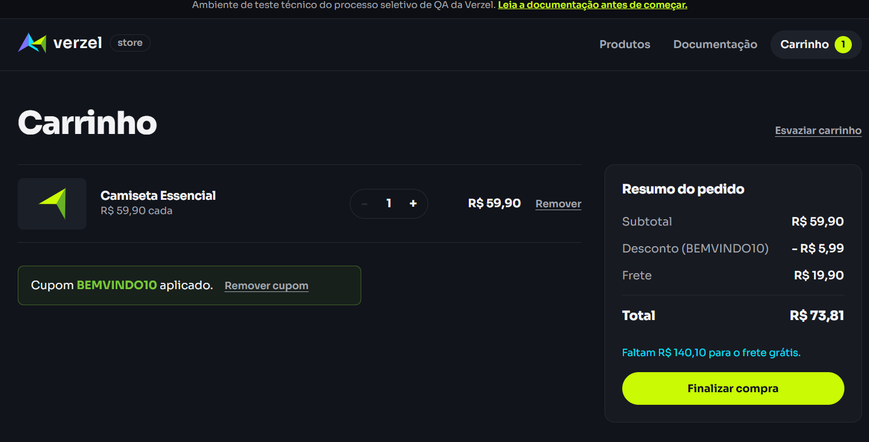

CT02 - Cupom em letras minúsculas
Resultado: PASS
Evidência: o cupom foi digitado como bemvindo10 e aceito pelo sistema; desconto R$ 5,99 e total R$ 73,81.

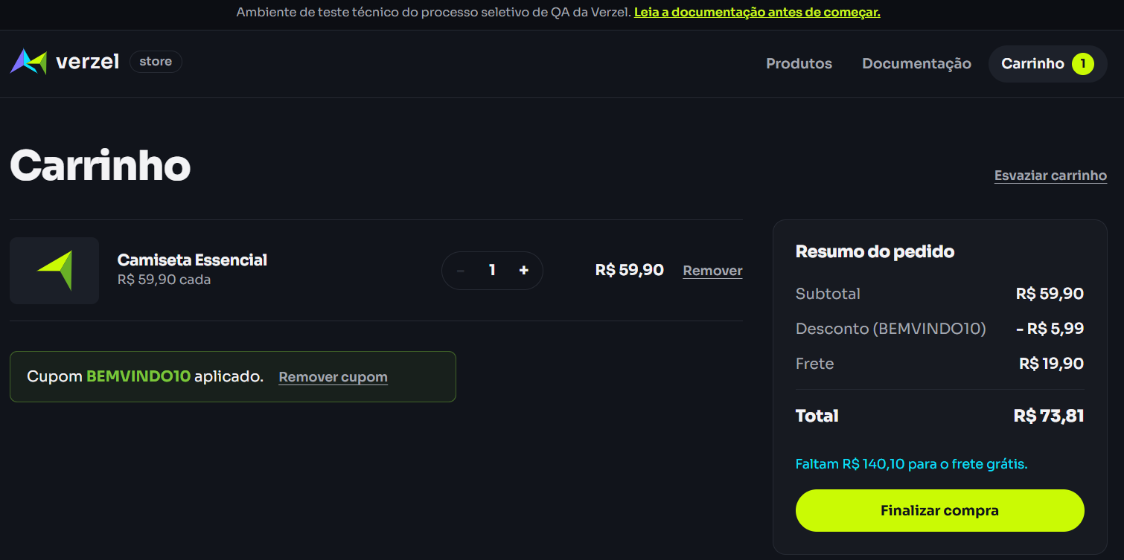

CT03 - Espaço antes do cupom
Resultado: PASS
O cupom foi aceito após o teste. O print final não permite visualizar os espaços digitados no início, portanto a evidência visual comprova a aplicação, mas não comprova isoladamente os espaços.



CT04 - Espaço depois do cupom
Resultado: PASS
O cupom foi aceito com espaços após o código. Resultado final: desconto R$ 5,99, frete R$ 19,90 e total R$ 73,81.

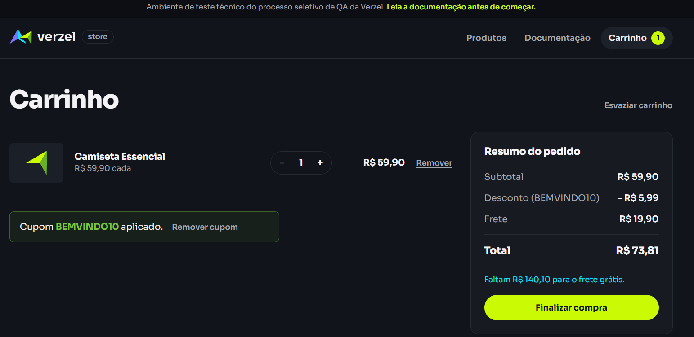

CT05 - Espaços antes e depois do cupom
Resultado: PASS
O cupom foi digitado com espaços antes e depois e foi aceito. Resultado: desconto R$ 5,99, frete R$ 19,90 e total R$ 73,81.

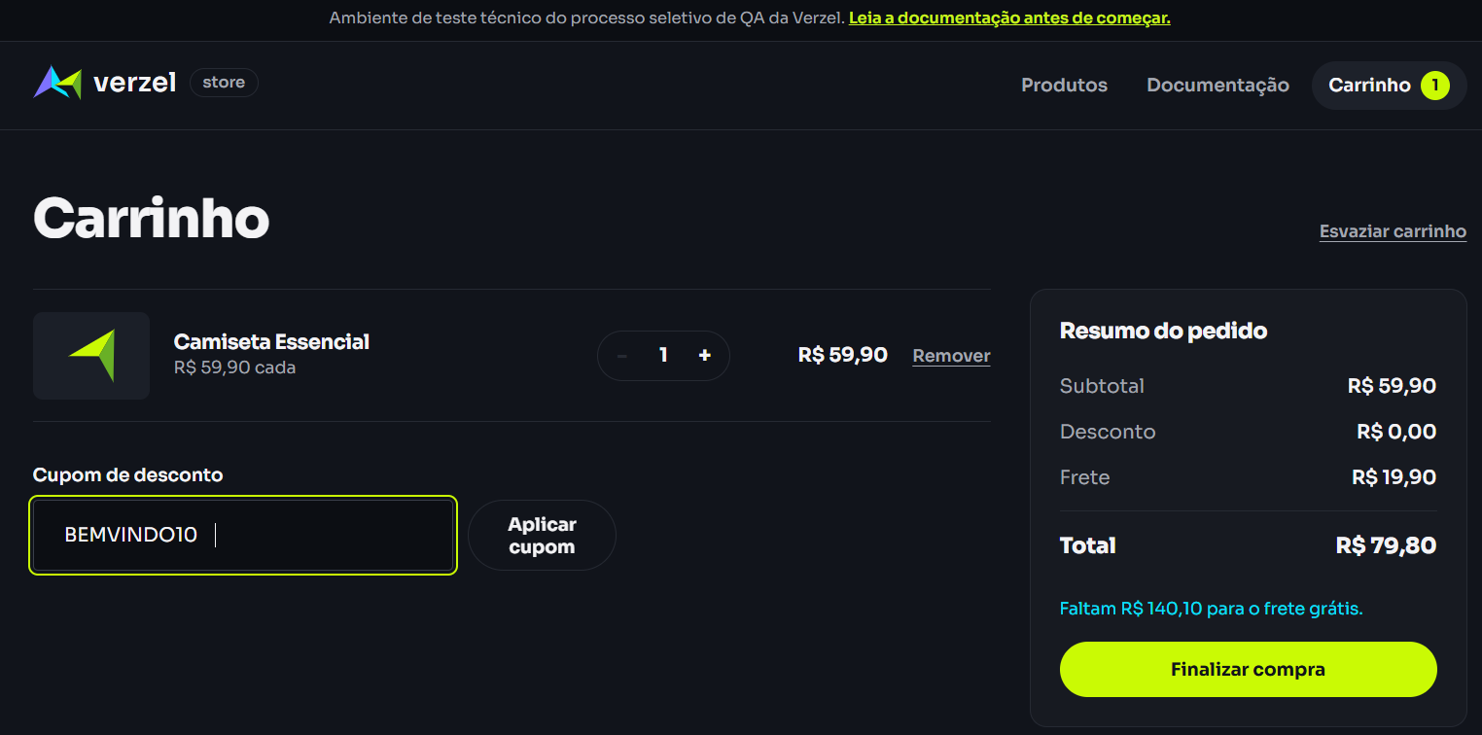

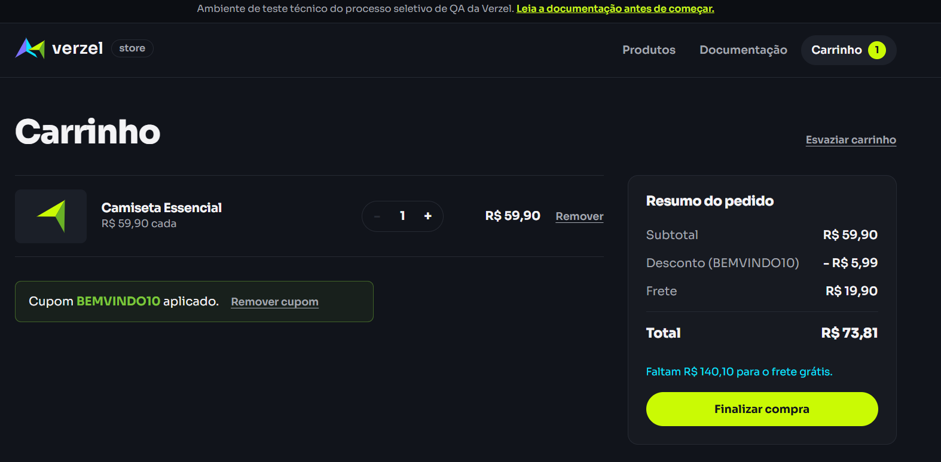

CT06 - Cupom inexistente
Resultado: PASS
Cupom TESTE112233 rejeitado corretamente com a mensagem "Cupom inválido." e desconto R$ 0,00.

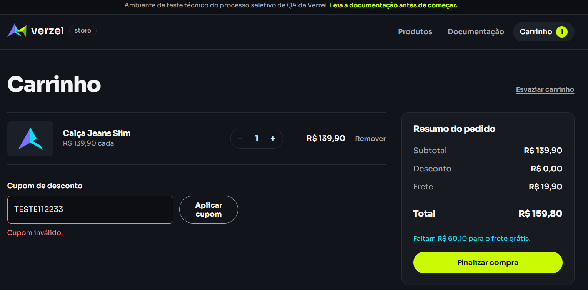

CT07 - Cupom expirado
Resultado: PASS
Cupom VERAO2026 rejeitado corretamente com a mensagem "Cupom expirado." e desconto R$ 0,00.

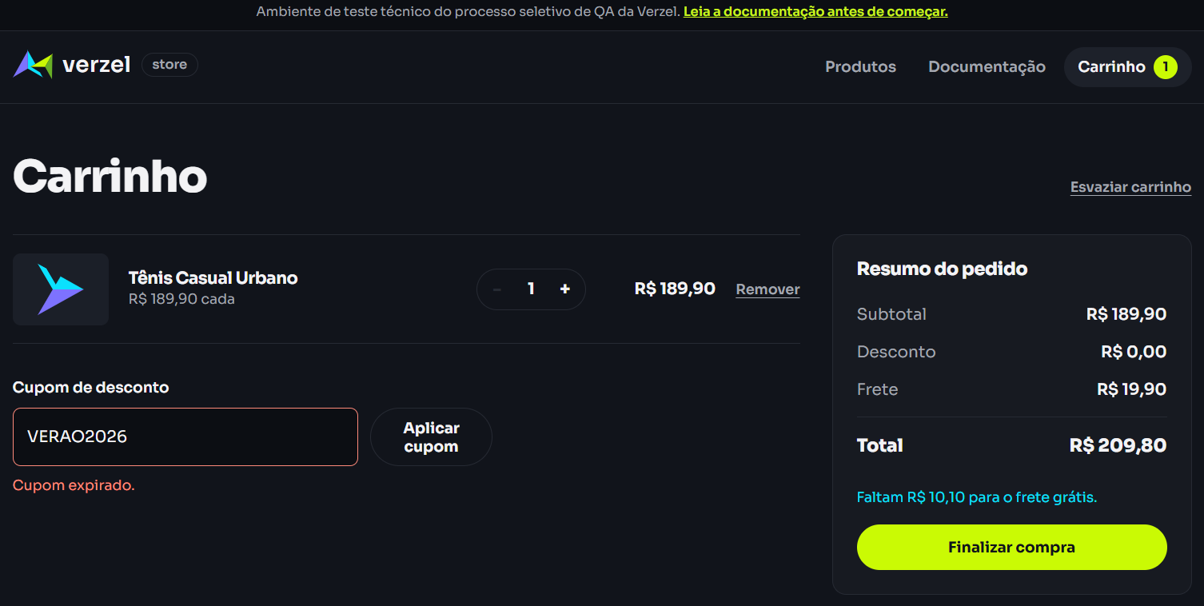
CT28 - Campo de cupom sem limitador de caracteres
Resultado: PASS (teste exploratório)
O campo aceitou uma entrada muito longa e o sistema respondeu com "Cupom inválido.", mantendo o carrinho funcional. A documentação não informa limite máximo de caracteres; por isso, não foi registrado como bug confirmado.
Observação/risco: verificar com produto/desenvolvimento se deve existir um limite de caracteres no campo de cupom.

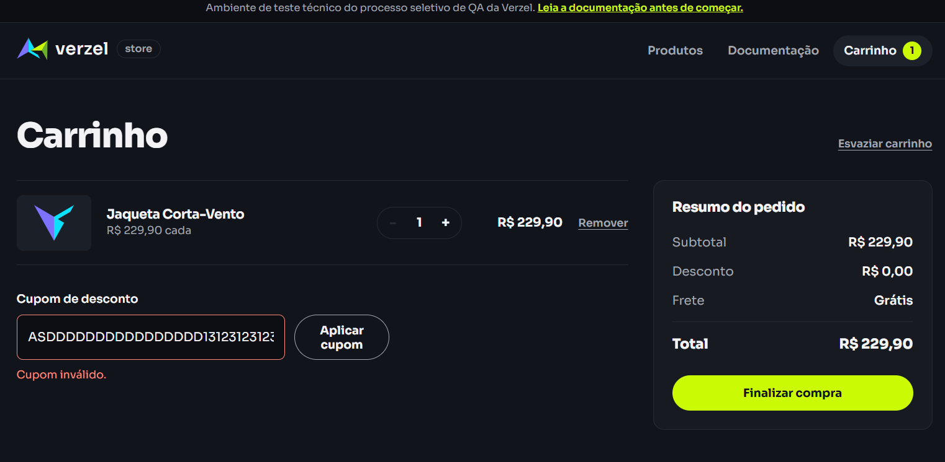
CT08 - Apenas um cupom por vez
Resultado: PASS
Com BEMVINDO10 aplicado, a interface não apresenta o campo de cupom; somente a opção 'Remover cupom' é exibida. Isso impede a aplicação de um segundo cupom sem remover o atual.

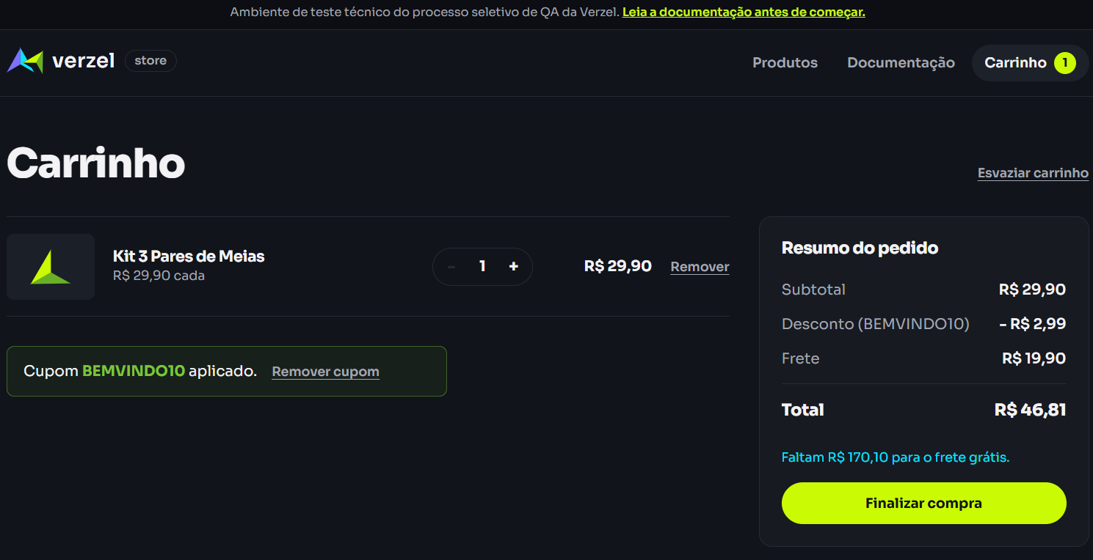
CT09 - Remover cupom
Resultado: PASS
Antes: BEMVINDO10 aplicado, desconto R$ 2,99 e total R$ 46,81. Depois: cupom removido, desconto R$ 0,00, campo de cupom disponível e total R$ 49,80.

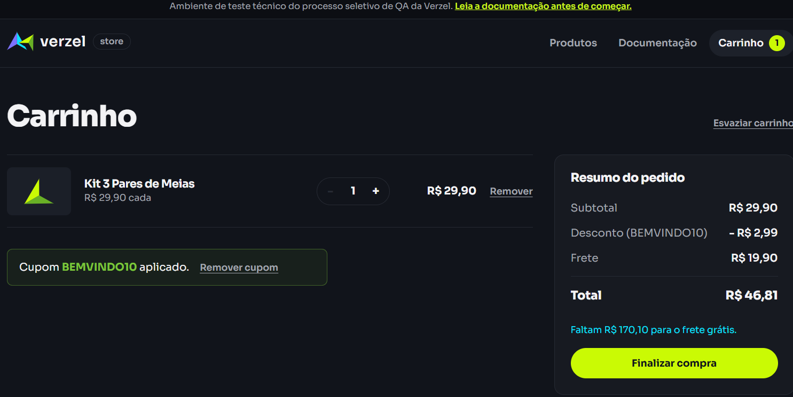
CT10 - Frete grátis no limite de R$ 200,00
Resultado: FAIL
Subtotal = R$ 200,00. Esperado: frete grátis (R$ 0,00). Obtido: frete R$ 19,90 e total R$ 219,90. A própria interface informa 'Faltam R$ 0,00 para o frete grátis', indicando inconsistência.
BUG-001: frete não fica grátis quando o subtotal é exatamente R$ 200,00.

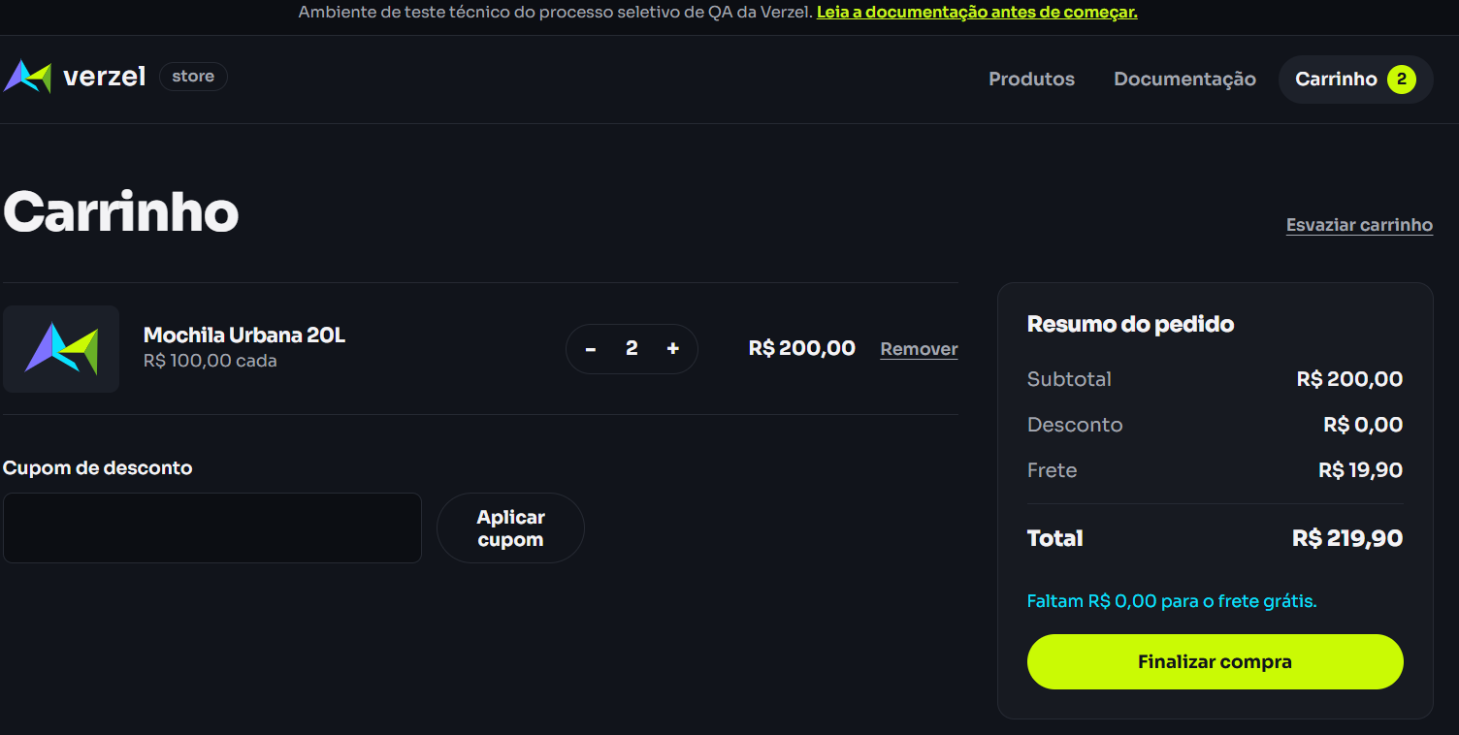
CT11 - Frete grátis acima de R$ 200,00
Resultado: PASS
Subtotal = R$ 259,90. O sistema exibiu Frete = Grátis e Total = R$ 259,90, confirmando o comportamento esperado para valores acima do limite.

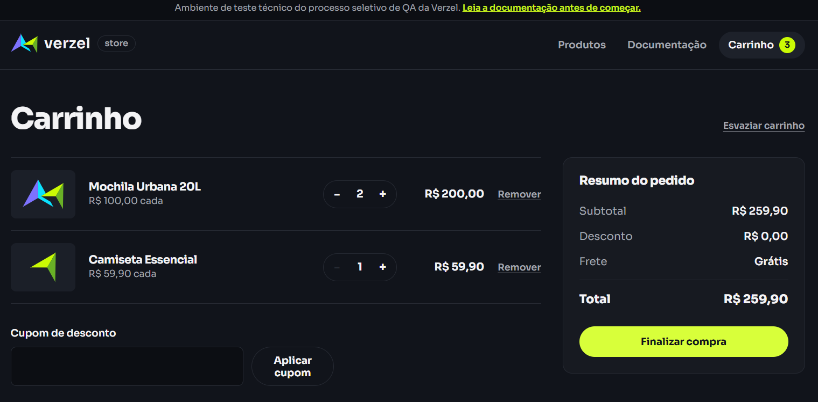
CT12 - Frete para subtotal abaixo de R$ 200,00
Resultado: PASS
Subtotal = R$ 159,90. Frete = R$ 19,90 e Total = R$ 179,80. A aplicação informou corretamente que faltam R$ 40,10 para o frete grátis.

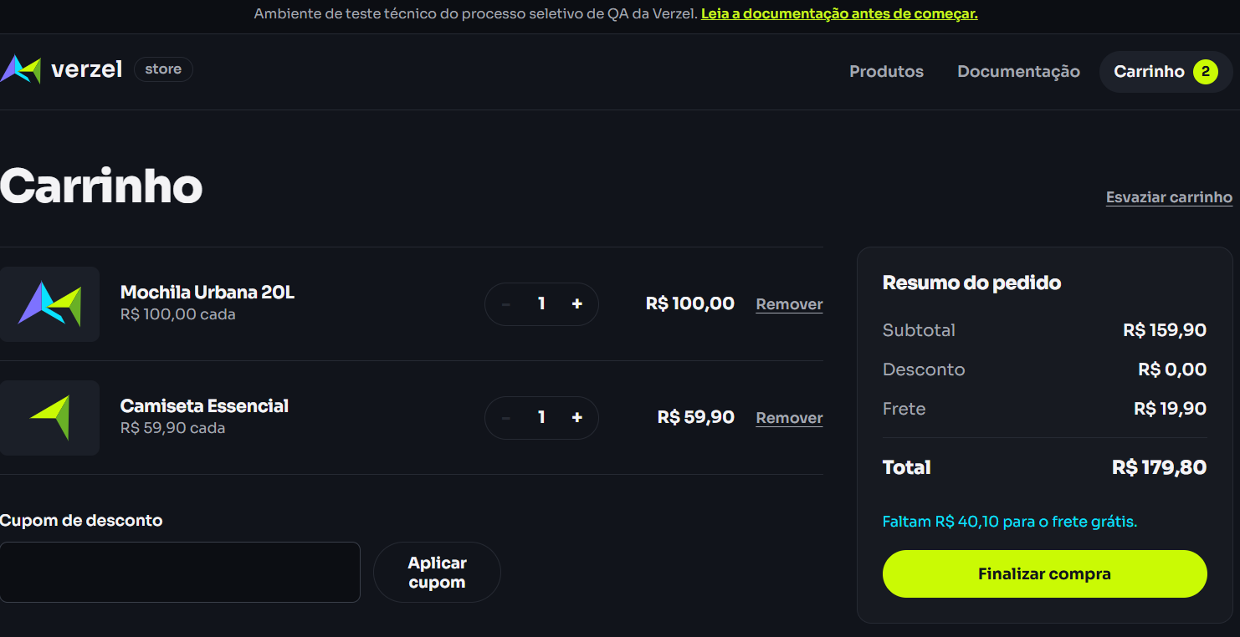
CT13 - Aumentar quantidade do produto
Resultado: PASS
Camiseta Essencial: quantidade 2. Subtotal R$ 119,80, desconto R$ 0,00, frete R$ 19,90 e total R$ 139,70. Valores recalculados corretamente.

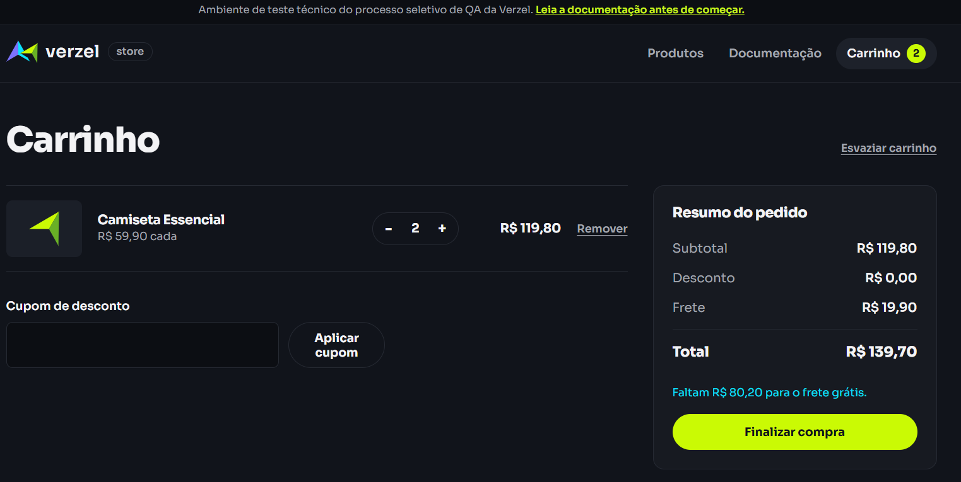
CT14 - Diminuir quantidade do produto
Resultado: PASS
A quantidade foi reduzida de 2 para 1. Subtotal R$ 59,90, desconto R$ 0,00, frete R$ 19,90 e total R$ 79,80. Valores recalculados corretamente.
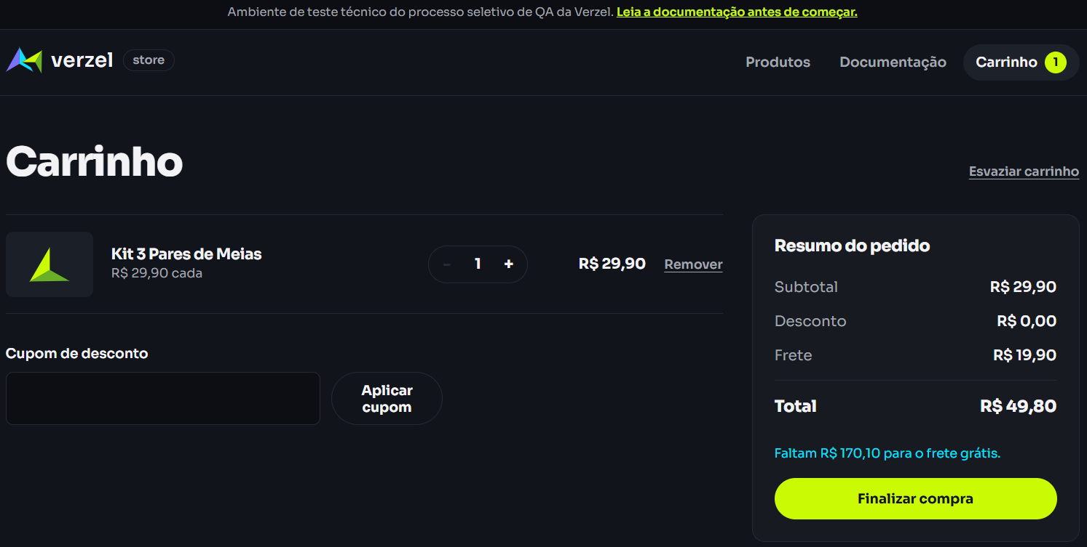
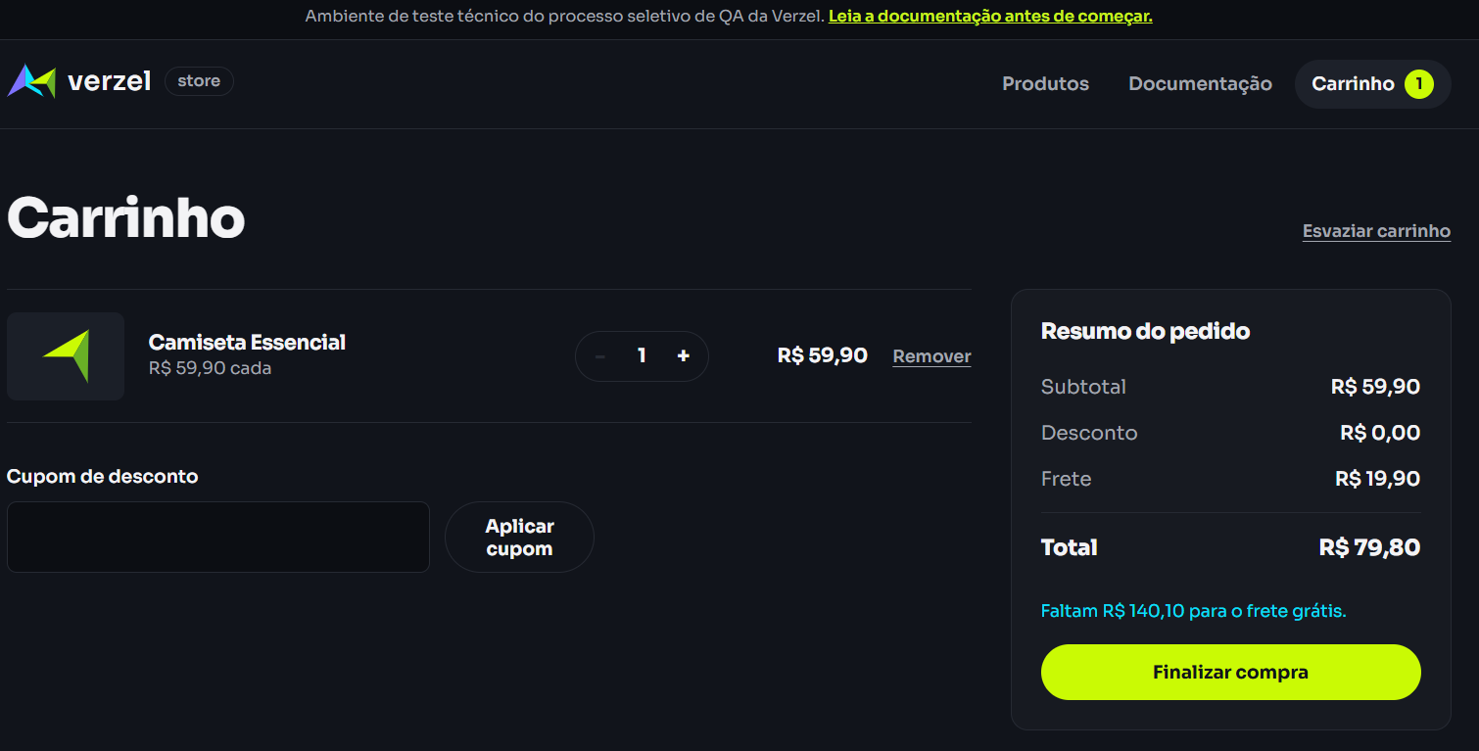
CT15 - Tentar reduzir quantidade abaixo de 1
Resultado: PASS (teste exploratório)
Ao clicar no '-' com quantidade 1, a quantidade permaneceu em 1 e o item não foi removido. O sistema não permitiu quantidade 0 pelo controle de quantidade. Os valores do carrinho permaneceram inalterados.
Observação: a documentação disponível não especifica explicitamente a regra de quantidade mínima; o resultado foi registrado como comportamento esperado de proteção do carrinho, sujeito à validação da regra de negócio.

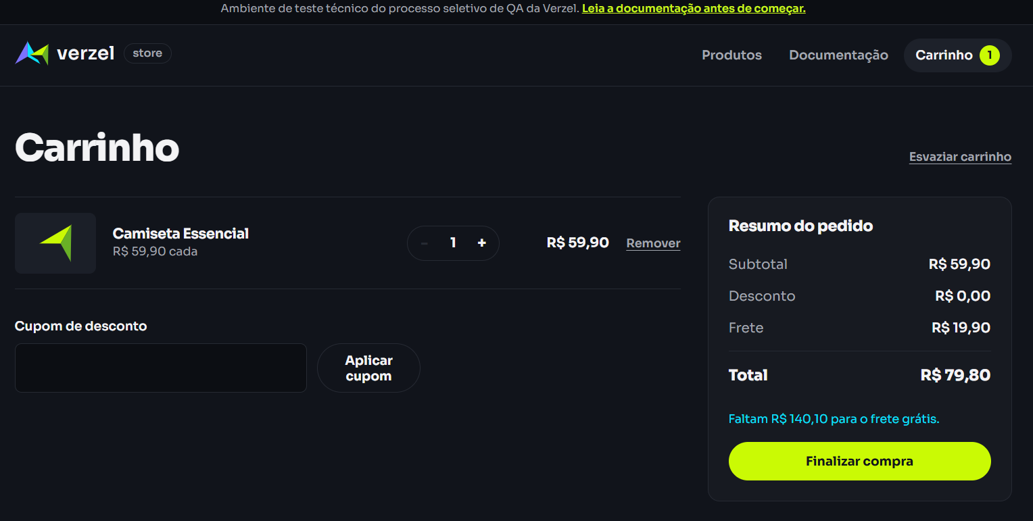
CT16 - Remover produto pelo botão 'Remover'
Resultado: PASS
O produto foi removido com sucesso. O carrinho ficou vazio, o contador passou para 0 e a tela apresentou a mensagem 'Seu carrinho está vazio' com a opção 'Ver produtos'.

CT17 - Esvaziar carrinho
Resultado: PASS
Com dois produtos no carrinho (Boné Aba Curva e Tênis Casual Urbano), o comando 'Esvaziar carrinho' removeu todos os itens. O contador foi atualizado para 0 e a tela exibiu 'Seu carrinho está vazio'.

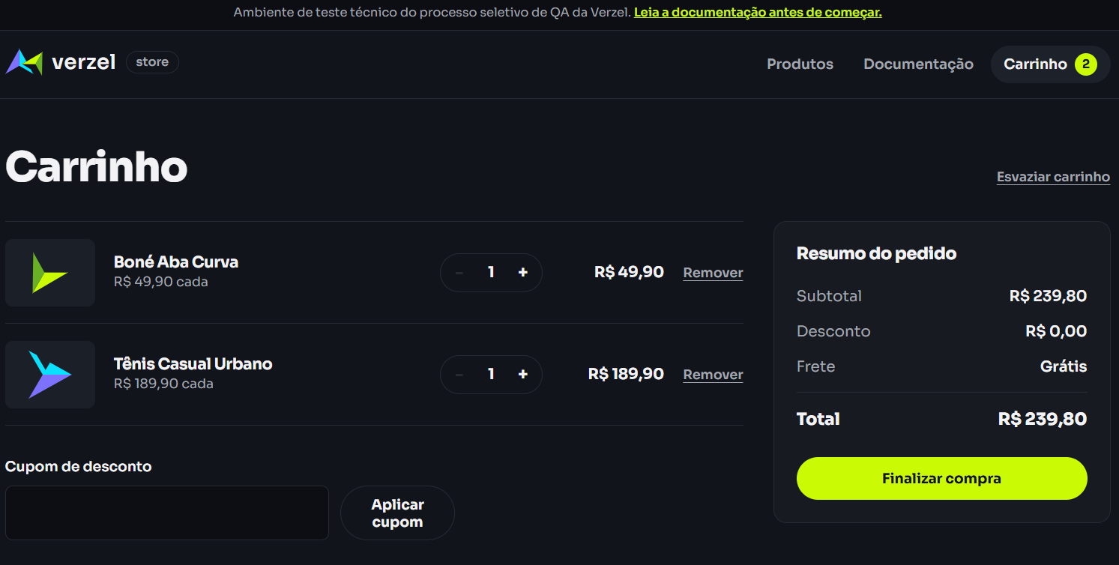
CT18 - Frete grátis com subtotal acima de R$ 200,00
Resultado: PASS
Subtotal: R$ 379,80. O frete foi apresentado como 'Grátis' e o total permaneceu em R$ 379,80, confirmando o comportamento esperado para valor acima do limite.

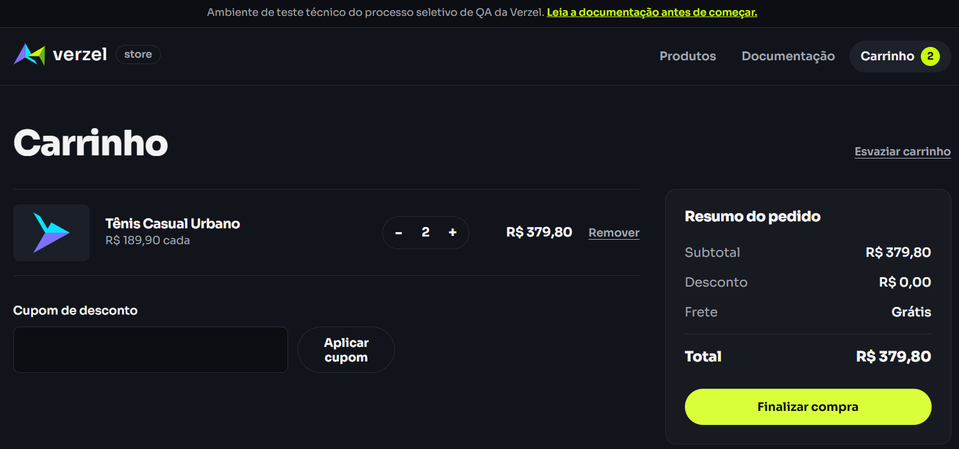
CT19 - Limite exato do frete grátis (subtotal R$ 200,00)
Resultado: FAIL
Foi utilizado subtotal exatamente de R$ 200,00 (2 x Mochila Urbana 20L). O sistema cobrou R$ 19,90 de frete, mas também exibiu 'Faltam R$ 0,00 para o frete grátis'. Há uma inconsistência entre a mensagem apresentada e o valor de frete cobrado. Bug registrado como BUG-001.
Bug: mensagem indica que o cliente já atingiu o valor necessário para frete grátis, porém o frete continua sendo cobrado. É necessário validar a regra de negócio/documentação para definir se o frete deveria ser grátis exatamente em R$ 200,00 ou se a mensagem deveria informar que ainda falta algum valor.

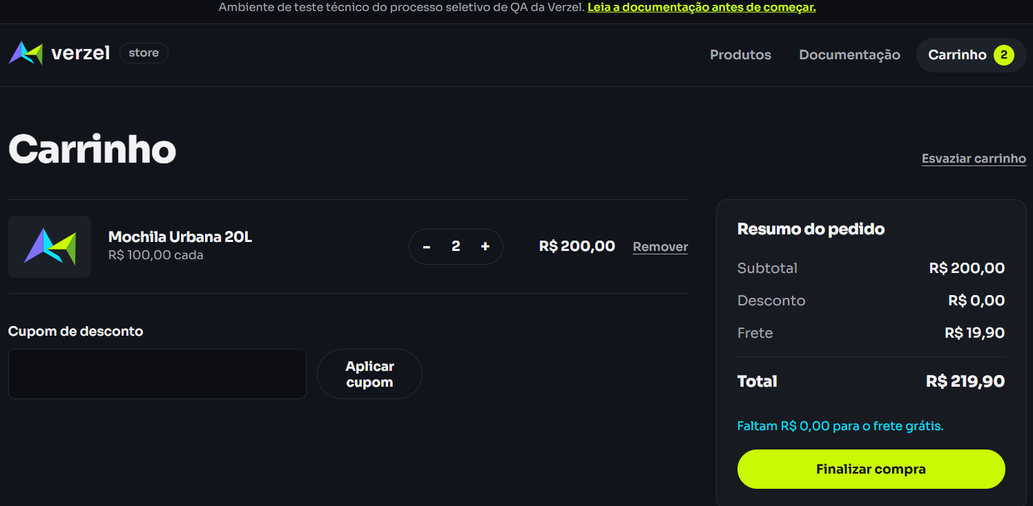
CT20 - Frete com subtotal abaixo de R$ 200,00
Resultado: PASS
Subtotal: R$ 189,90. Frete: R$ 19,90. Total: R$ 209,80. A tela informa corretamente que faltam R$ 10,10 para o frete grátis.

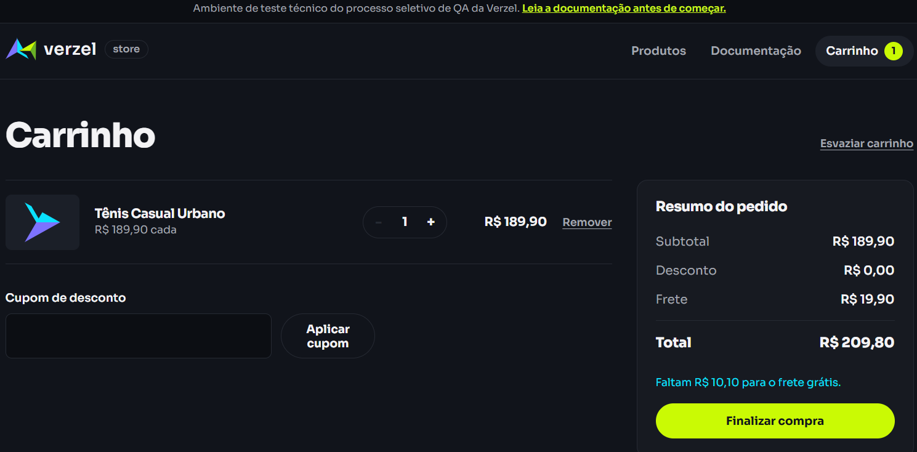
CT21 - Cupom BEMVINDO10 + validação do frete
Resultado: PASS
Subtotal R$ 189,90; desconto R$ 18,99; frete R$ 19,90; total R$ 190,81. O desconto de 10% foi calculado corretamente e o frete permaneceu cobrado.

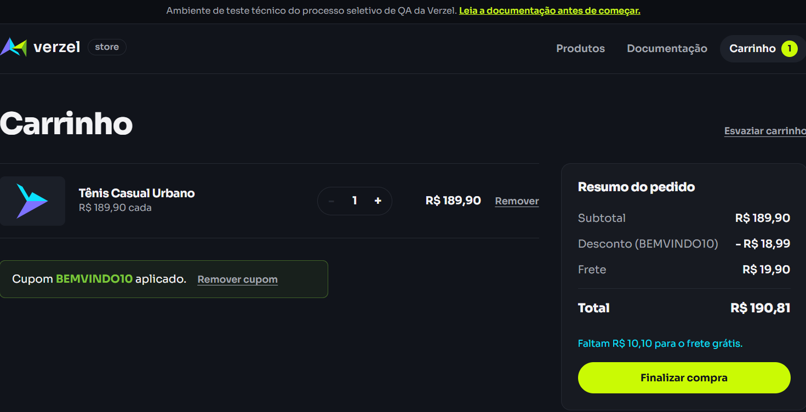
CT22 - Cupom BEMVINDO10 com quantidade 2
Resultado: PASS
2 × R$ 189,90 = R$ 379,80; desconto de 10% = R$ 37,98; frete grátis; total = R$ 341,82.

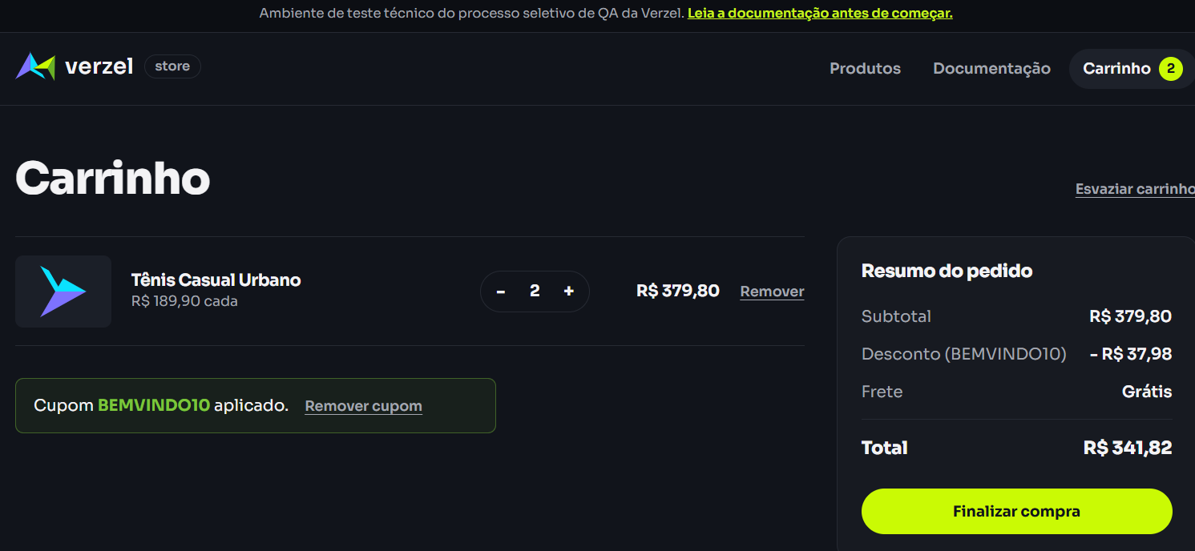
CT23 - Remoção do cupom
Resultado: PASS
Desconto R$ 0,00; subtotal R$ 379,80; frete grátis; total R$ 379,80.

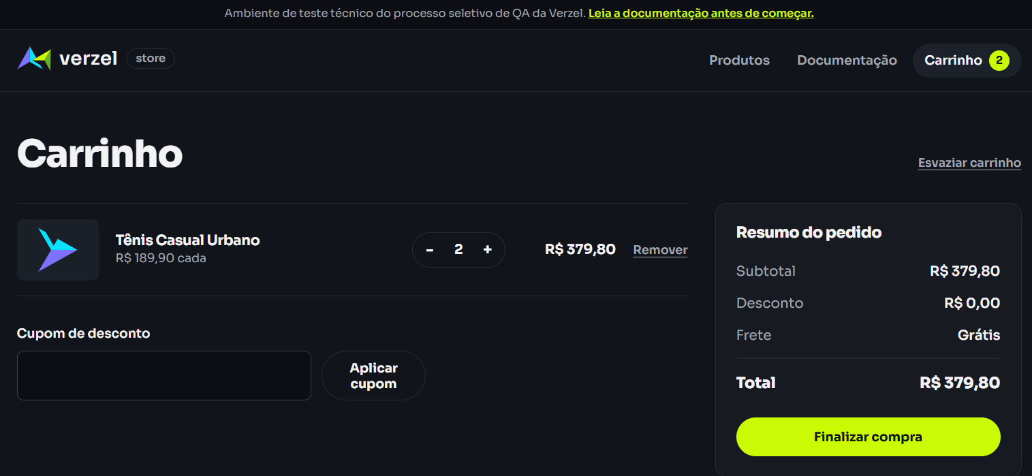
CT24 - Cupom com carrinho acima do valor de frete grátis
Resultado: PASS
Subtotal R$ 379,80; desconto BEMVINDO10 de R$ 37,98; frete grátis; total R$ 341,82.

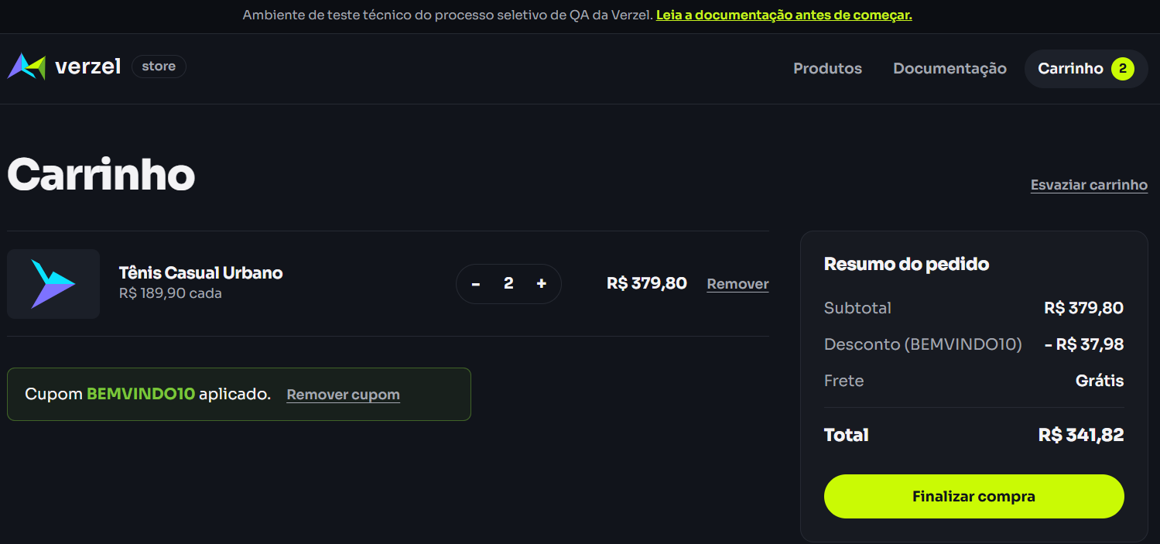
CT25 - Alteração de quantidade após aplicação do cupom
Resultado: PASS
Quantidade 1; subtotal R$ 189,90; desconto BEMVINDO10 de R$ 18,99; frete R$ 19,90; total R$ 190,81.

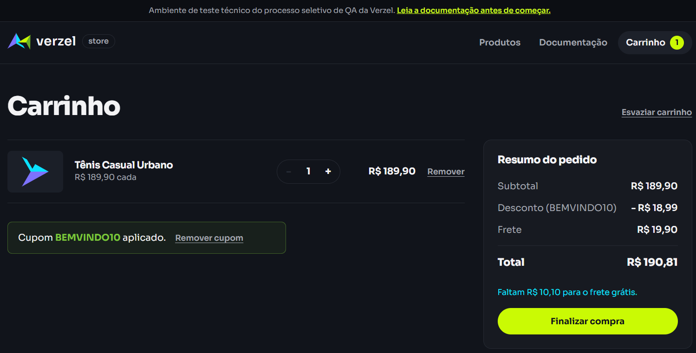
CT26 - Aumento de quantidade após aplicação do cupom
Resultado: PASS
Quantidade 2; subtotal R$ 379,80; desconto BEMVINDO10 de R$ 37,98; frete grátis; total R$ 341,82.

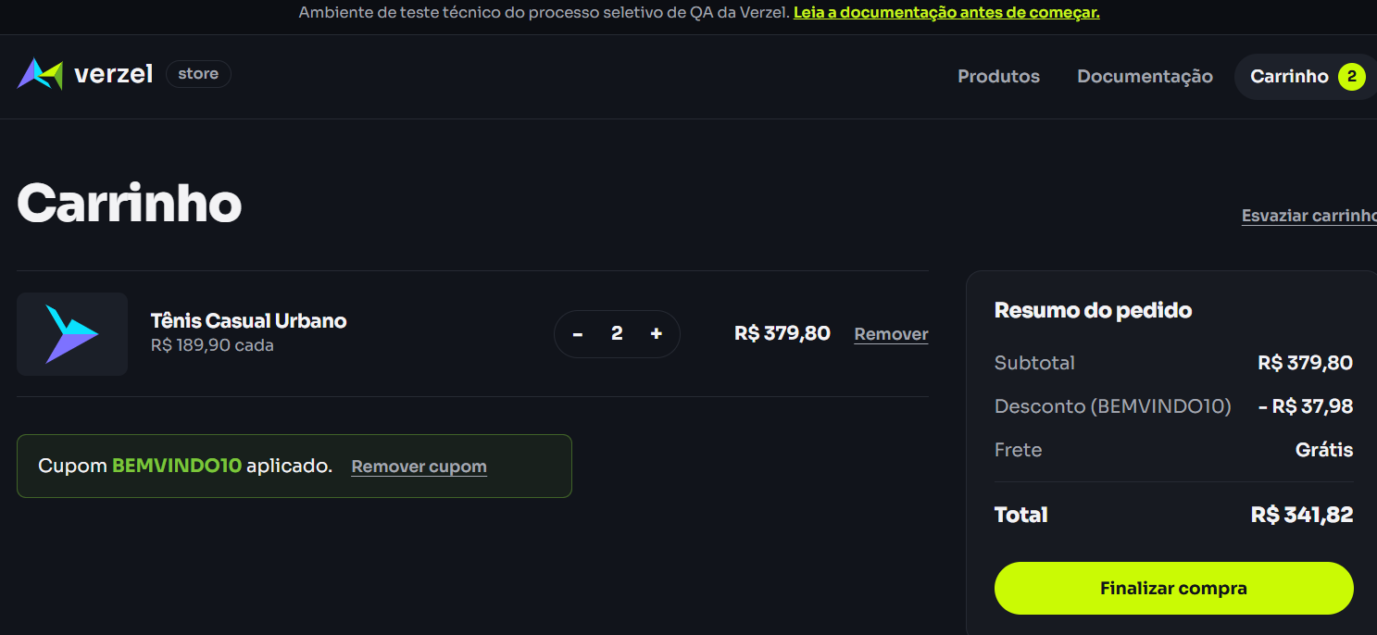
API12 — Listar produtos
Resultado: PASS
Esperado: HTTP 200 com lista de produtos.
Obtido: HTTP 200 OK; lista de produtos P001 a P008 retornada.
Evidência: print do Postman.


API13 — Consultar produto existente
Resultado: PASS
Esperado: HTTP 200 com o produto P001.
Obtido: HTTP 200 OK; P001 — Camiseta Essencial — preço 59.9.
Evidência: print do Postman.

API14 — Calcular carrinho válido sem cupom
Resultado: PASS
Esperado: HTTP 200; subtotal R$ 239,70; desconto R$ 0,00; frete R$ 0,00; total R$ 239,70.
Obtido: HTTP 200 OK; subtotal 239.7; desconto 0; frete 0; total 239.7.
Evidência: print do Postman.

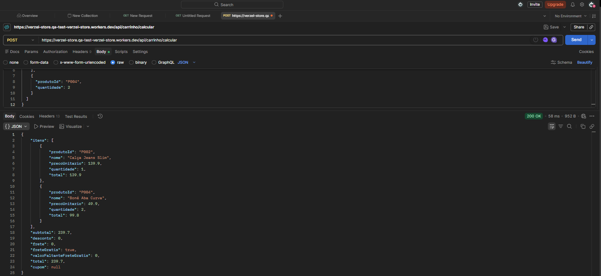
API15 — Confirmar pedido válido
Resultado: PASS
Esperado: HTTP 201 com número do pedido e resumo consistente.
Obtido: HTTP 201 Created; pedido VZ-084304; subtotal 100; desconto 0; frete 19,9; total 119,9.
Evidência: print do Postman.

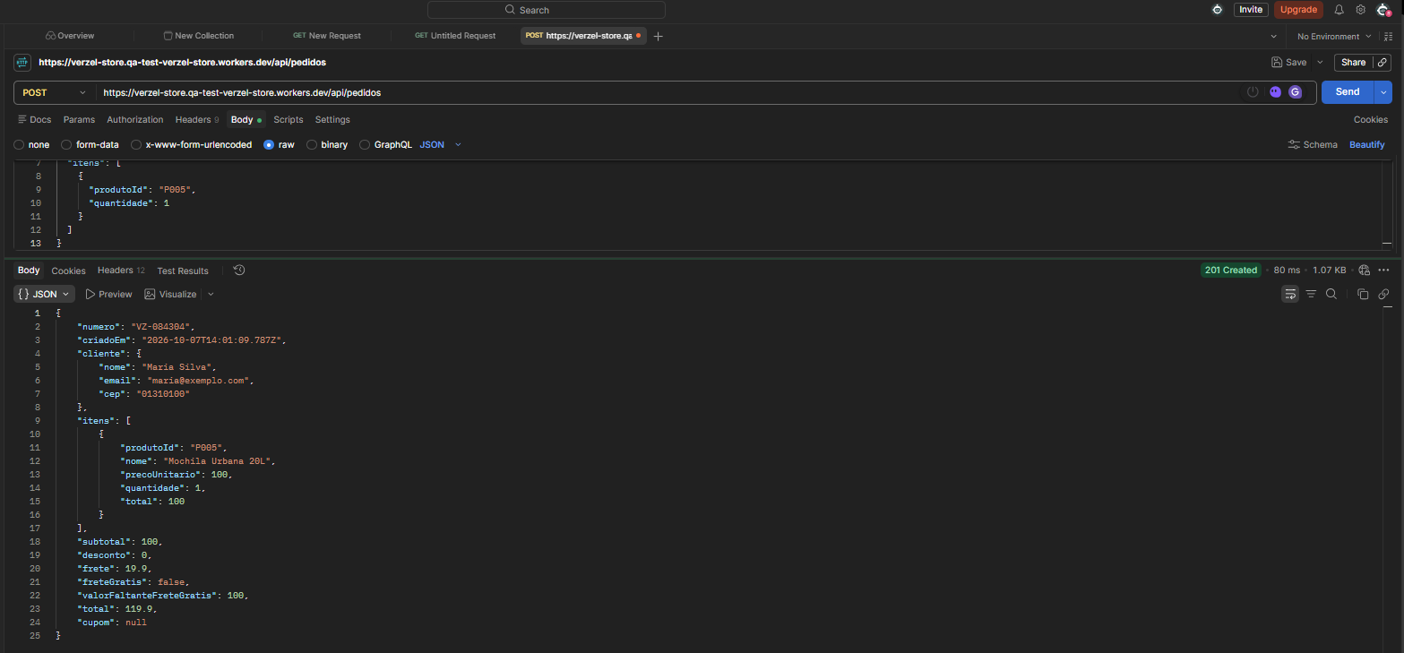
API16 — Item inválido
Resultado: FAIL — BUG-005
Esperado: HTTP 422 com código ITEM_INVALIDO.
Obtido: HTTP 422 com código QUANTIDADE_INVALIDA.
Evidência: print do Postman.

API17 — JSON inválido
Resultado: PASS
Esperado: HTTP 400 com código JSON_INVALIDO.
Obtido: HTTP 400 Bad Request; código JSON_INVALIDO.
Evidência: print do Postman.

API18 — Rota inexistente
Resultado: PASS
Esperado: HTTP 404 com código ROTA_NAO_ENCONTRADA.
Obtido: HTTP 404 Not Found; código ROTA_NAO_ENCONTRADA.
Evidência: print do Postman.

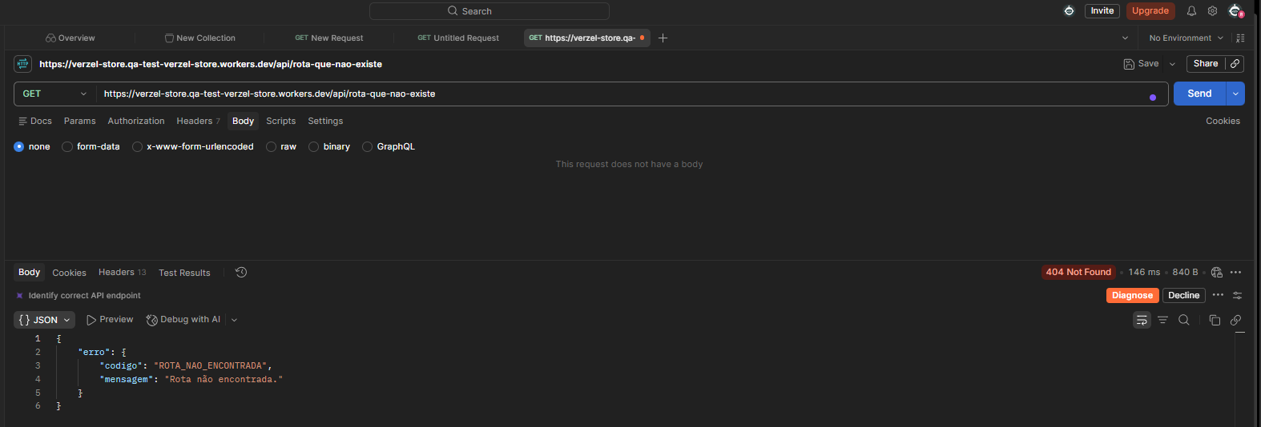
API19 — Método não permitido
Resultado: PASS
Esperado: HTTP 405 com código METODO_NAO_PERMITIDO.
Obtido: HTTP 405 Method Not Allowed; código METODO_NAO_PERMITIDO.
Evidência: print do Postman.

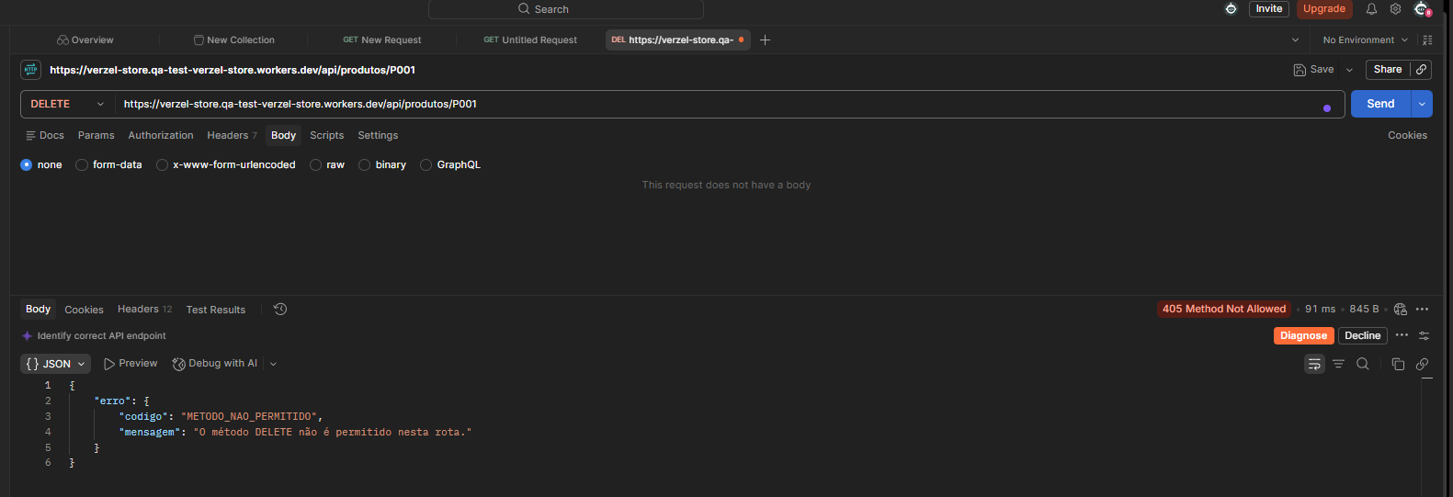
API20 — Dados do cliente inválidos
Resultado: PASS
Esperado: HTTP 422 com código DADOS_INVALIDOS.
Obtido: HTTP 422; campos inválidos identificados em cliente.nome, cliente.email e cliente.cep.
Evidência: print do Postman.

